Feuil1
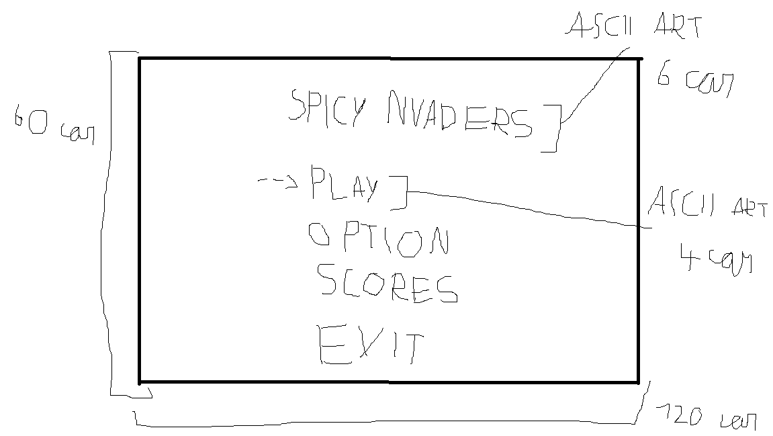
titre | Description | test(s) |  |  |  |  | Maquette
Lancement du jeu | En tant que joueur Je veux que le jeux se lance sur la page du menu Pour pouvoir choisir ce que je veux faire | Quand le jeu n'est pas lancé sur mon pc Au lancement de l'éxecutable Le jeu se lance sur le menu principale | Quand le jeu n'est pas lancé sur mon pc Au lancement de l'éxecutable Le curseur se trouve sur l'entrée de tout en haut
Menu principale | En tant que joueur, Je veux utiliser les flèches haut/bas Pour sélectionner une entrée dans un menu | Quand je suis sur le menu principale A la pression des flêches haut et bas Le curseur de séléction change d'entrée d'une ligne dans la direction choisie | Quand le curseur sélectionne l'entrée de tout en haut A la pression de la flèche haut Il ne se passe rien | Quand le curseur sélectionne l'entrée de tout en bas A la pression de la flèche bas Il ne se passe rien | Quand le curseur pointe sur une entrée A la pression de la touche entrée L'entrée sélectionnée s'affiche | Quand le curseur pointe sur une entrée A la pression de la touche entrée L'entrée sélectionnée s'affiche

